Sheet1
序 | 名称 | 图片 | 尺寸 | 材质 | 数量 | 单位 | 单价限价 | 限价
1 | 不锈钢平推车（拉货用） | 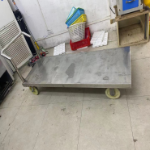 | 1200*650*850 | 1、整车材质采用SUS-304不锈钢，厚度1.5mm(镍含量大于8%，铬含量大于18%)板制作，金属表面耐腐蚀性，乙酸盐雾连续喷雾150小时，镀层本身耐耐腐蚀等级为二9级，镀层对基体保护等级为三9 级。产品符合GMP标准，经满焊、打磨、抛光多道工序加工成型，有良好的耐蚀性、耐热性、耐酸碱、无死角，易清洁）。 2、结构架采用45*76mm长方钢，厚度1mm。 3、扶手采用Φ38圆管，1mm厚，离平板高度60cm 4、底部安装6寸耐磨耐腐蚀静音轮4个 | 2 | 台 | 1200 | 2400
2 | 生活垃圾桶收纳箱 | 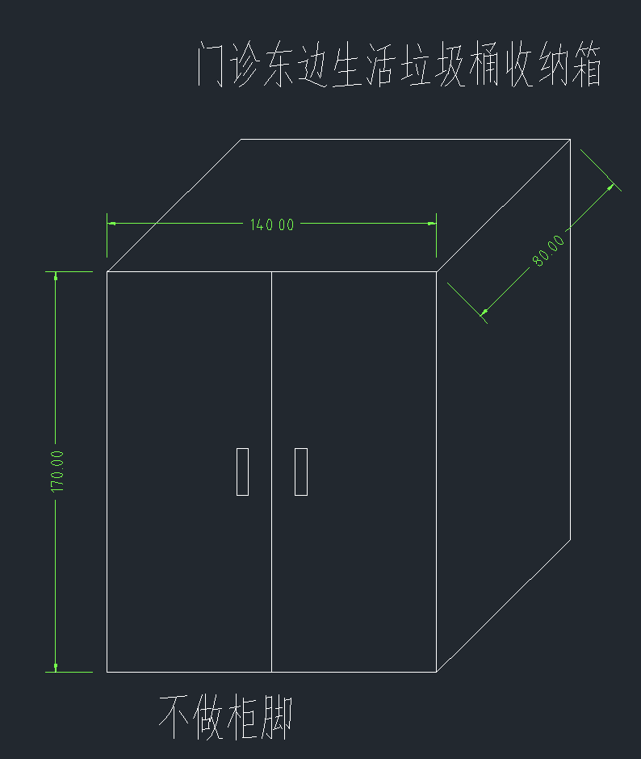 | 1700*1400*800mm | 1、材质采用SUS-304不锈钢，厚度1.2mm(镍含量大于8%，铬含量大于18%)板制作，金属表面耐腐蚀性，乙酸盐雾连续喷雾150小时，镀层本身耐耐腐蚀等级为二9级，镀层对基体保护等级为三9 级。产品符合GMP标准，经满焊、打磨、抛光多道工序加工成型，有良好的耐蚀性、耐热性、耐酸碱、无死角，易清洁）。 2、对开门，不做柜脚，方面垃圾箱推入 | 3 | 个 | 3500 | 10500
3 | 医疗垃圾桶收纳箱 | 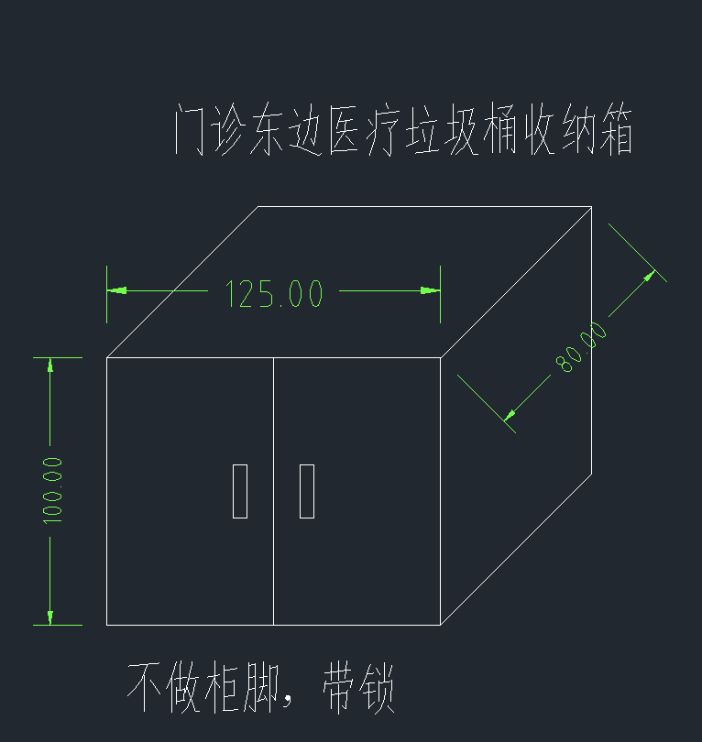 | 1250*1000*800mm | 1、材质采用SUS-304不锈钢，厚度1.2mm(镍含量大于8%，铬含量大于18%)板制作，金属表面耐腐蚀性，乙酸盐雾连续喷雾150小时，镀层本身耐耐腐蚀等级为二9级，镀层对基体保护等级为三9 级。产品符合GMP标准，经满焊、打磨、抛光多道工序加工成型，有良好的耐蚀性、耐热性、耐酸碱、无死角，易清洁）。 2、对开门，不做柜脚，方面垃圾箱推入 3、配特种通配锁 | 3 | 个 | 2100 | 6300
4 | 医疗、生活垃圾桶收纳箱 | 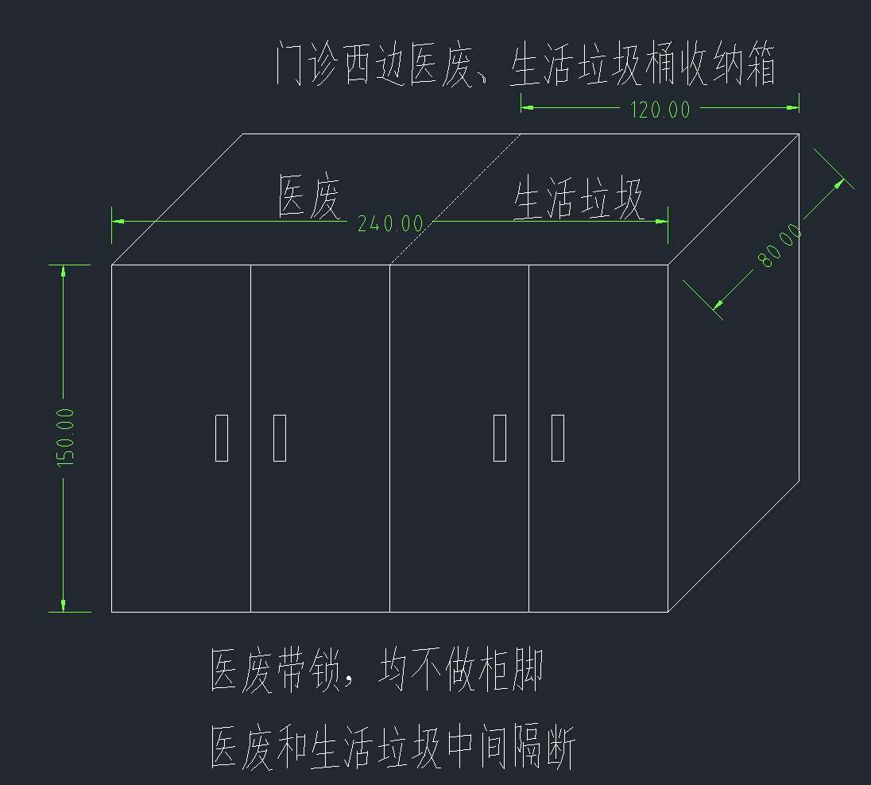 | 2400*1500*800mm | 1、材质采用SUS-304不锈钢，厚度1.2mm(镍含量大于8%，铬含量大于18%)板制作，金属表面耐腐蚀性，乙酸盐雾连续喷雾150小时，镀层本身耐耐腐蚀等级为二9级，镀层对基体保护等级为三9 级。产品符合GMP标准，经满焊、打磨、抛光多道工序加工成型，有良好的耐蚀性、耐热性、耐酸碱、无死角，易清洁）。 2、对开门，不做柜脚，方面垃圾箱推入 3、医废垃圾收纳部分的门配特种通配锁 | 2 | 个 | 5300 | 10600
5 | 钢瓶固定架 |  | 1080*360*400mm | 1、材质采用SUS-304不锈钢，厚度1.0mm(镍含量大于8%，铬含量大于18%)板制作，金属表面耐腐蚀性，乙酸盐雾连续喷雾150小时，镀层本身耐耐腐蚀等级为二9级，镀层对基体保护等级为三9 级。产品符合GMP标准，经满焊、打磨、抛光多道工序加工成型，有良好的耐蚀性、耐热性、耐酸碱、无死角，易清洁）。 2、要求做12格 | 1 | 个 | 1200 | 1200
6 | 钢瓶固定架 | 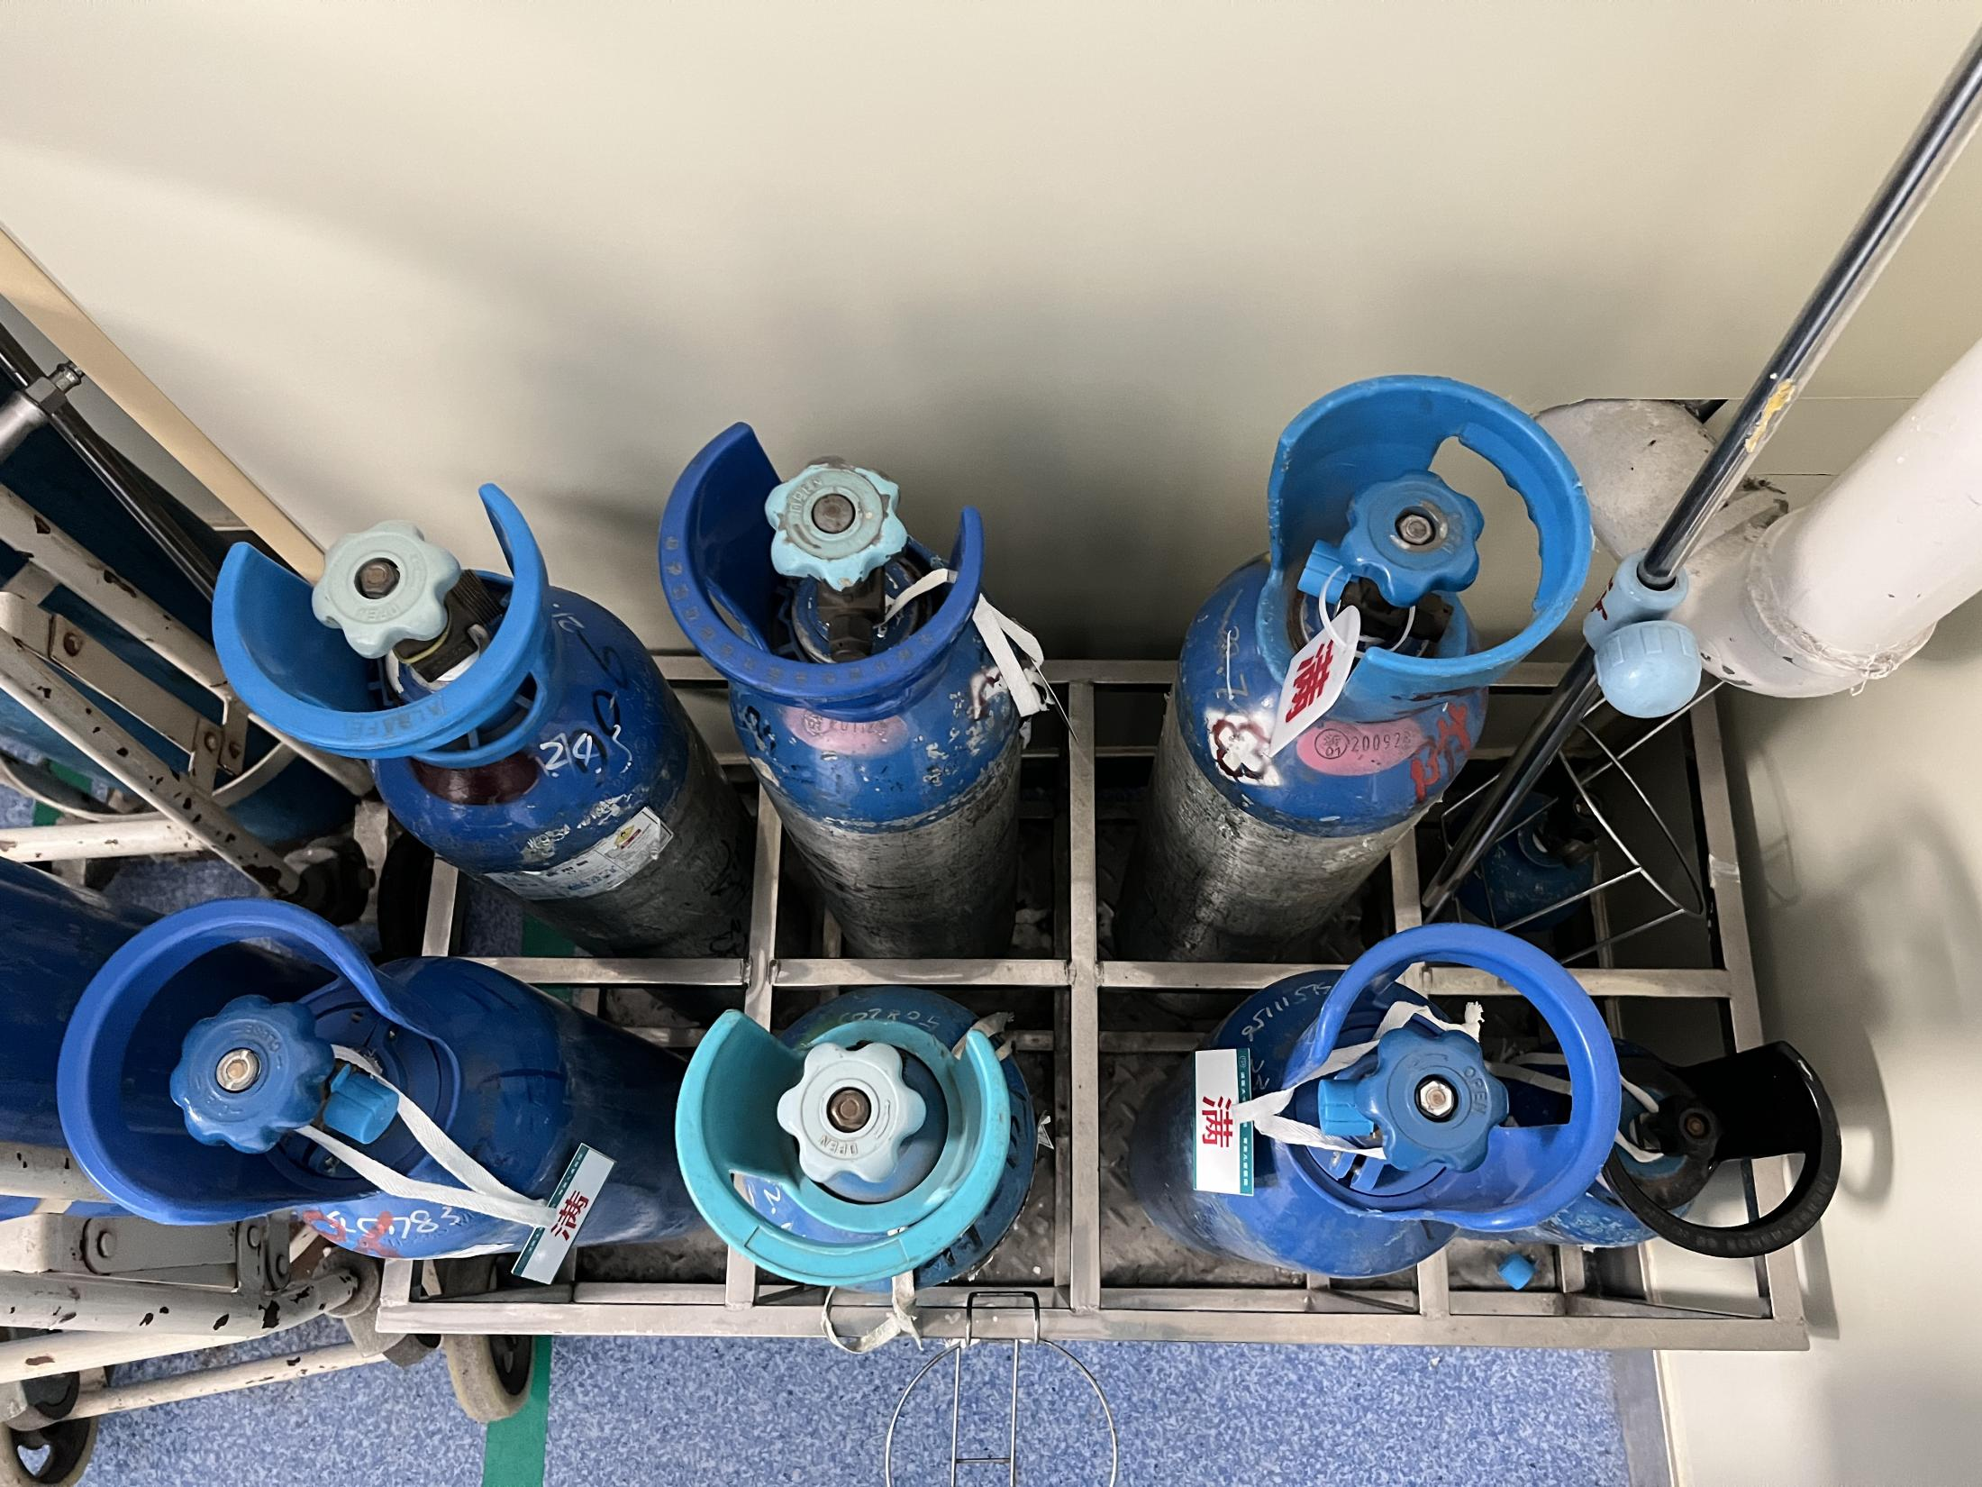 | 800*400*400mm | 1、材质采用SUS-304不锈钢，厚度1.0mm(镍含量大于8%，铬含量大于18%)板制作，金属表面耐腐蚀性，乙酸盐雾连续喷雾150小时，镀层本身耐耐腐蚀等级为二9级，镀层对基体保护等级为三9 级。产品符合GMP标准，经满焊、打磨、抛光多道工序加工成型，有良好的耐蚀性、耐热性、耐酸碱、无死角，易清洁）。 2、要求做8格 | 1 | 个 | 1000 | 1000
7 | 钢瓶固定架 | 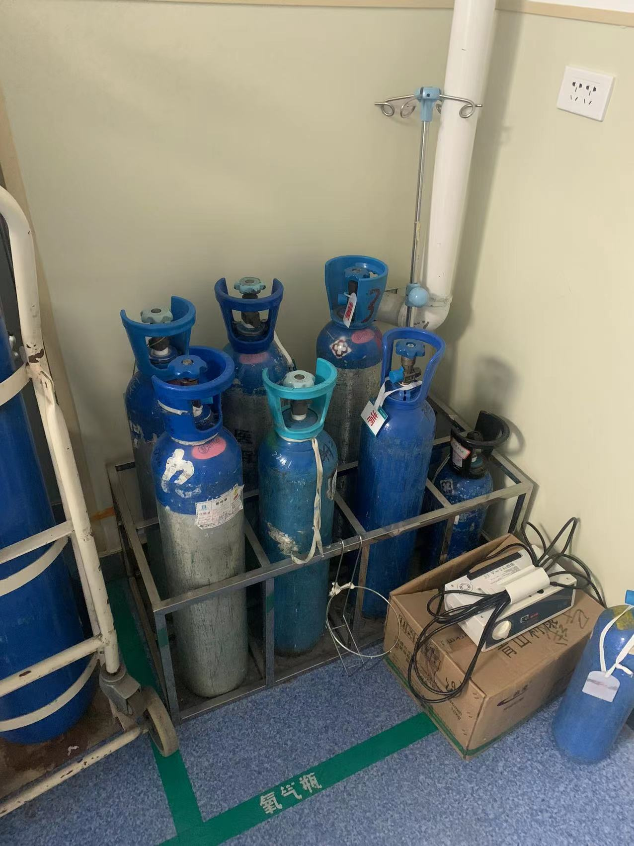 | 400*400*400mm | 1、材质采用SUS-304不锈钢，厚度1.0mm(镍含量大于8%，铬含量大于18%)板制作，金属表面耐腐蚀性，乙酸盐雾连续喷雾150小时，镀层本身耐耐腐蚀等级为二9级，镀层对基体保护等级为三9 级。产品符合GMP标准，经满焊、打磨、抛光多道工序加工成型，有良好的耐蚀性、耐热性、耐酸碱、无死角，易清洁）。 2、要求做4格 | 2 | 个 | 500 | 1000
8 | 不锈钢桌 | 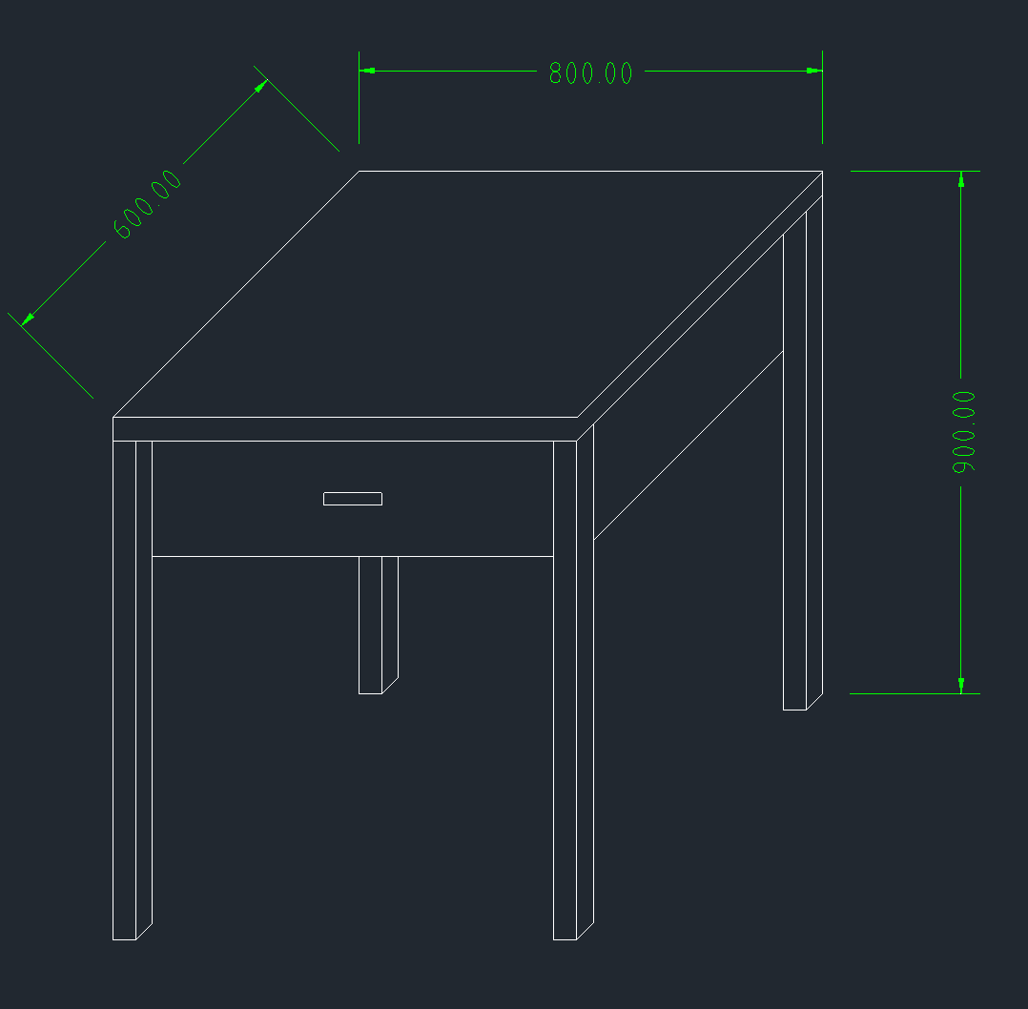 | 800*600*900mm | 1、材质采用SUS-304不锈钢，厚度1.2mm(镍含量大于8%，铬含量大于18%)板制作，金属表面耐腐蚀性，乙酸盐雾连续喷雾150小时，镀层本身耐耐腐蚀等级为二9级，镀层对基体保护等级为三9 级。产品符合GMP标准，经满焊、打磨、抛光多道工序加工成型，有良好的耐蚀性、耐热性、耐酸碱、无死角，易清洁）。 2、带抽屉 3、桌角采用304不锈钢方管 | 2 | 张 | 1000 | 2000
9 | 垃圾转运车 | 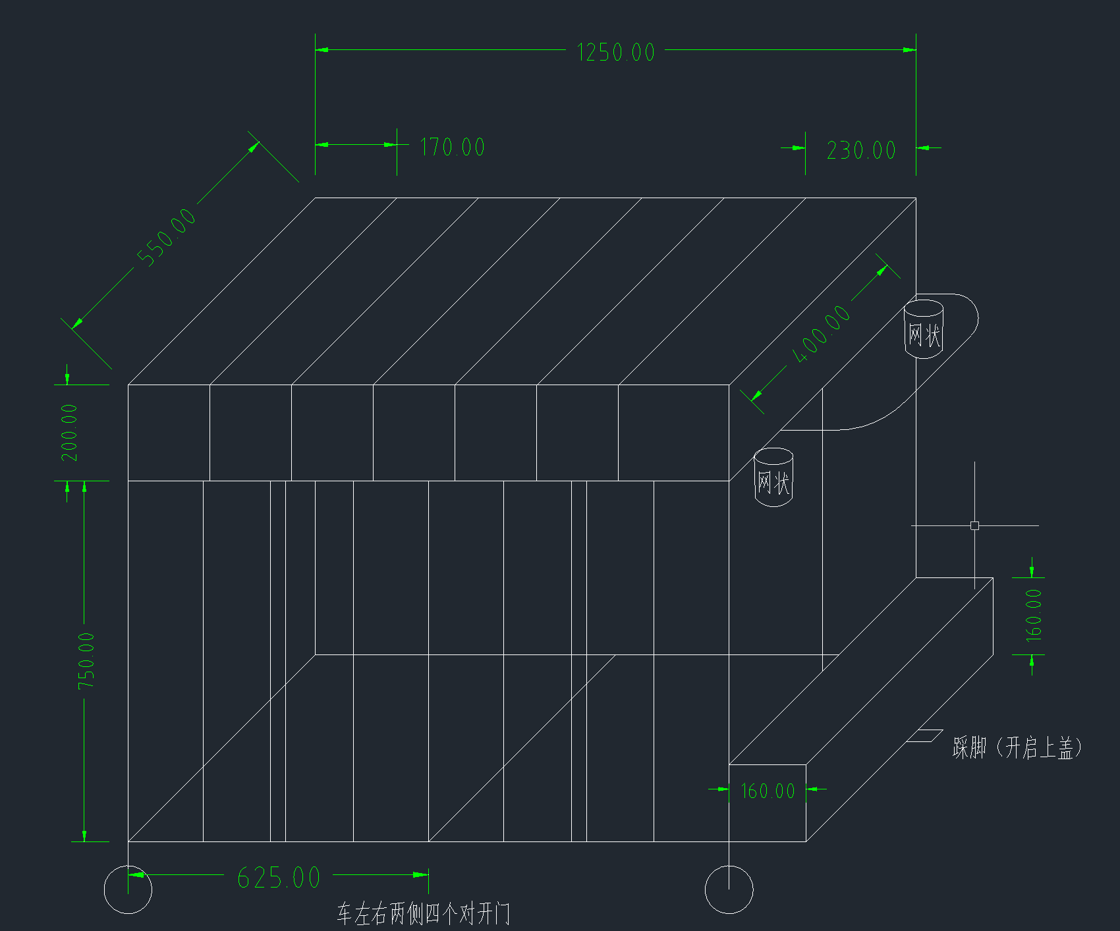 | 1250*550*950 | 1、材质采用SUS-304不锈钢，厚度1.2mm(镍含量大于8%，铬含量大于18%)板制作，金属表面耐腐蚀性，乙酸盐雾连续喷雾150小时，镀层本身耐耐腐蚀等级为二9级，镀层对基体保护等级为三9 级。产品符合GMP标准，经满焊、打磨、抛光多道工序加工成型，有良好的耐蚀性、耐热性、耐酸碱、无死角，易清洁）。 2、上方及车前侧做格子，上方的格子内需要配套塑料框 3、车扶手处两边做网状收纳桶 4、两侧开门，其中一个带栓 | 2 | 台 | 4000 | 8000
10 | 钢瓶固定架 |  | 800*400*400mm | 1、材质采用SUS-304不锈钢，厚度1.2mm(镍含量大于8%，铬含量大于18%)板制作，金属表面耐腐蚀性，乙酸盐雾连续喷雾150小时，镀层本身耐耐腐蚀等级为二9级，镀层对基体保护等级为三9 级。产品符合GMP标准，经满焊、打磨、抛光多道工序加工成型，有良好的耐蚀性、耐热性、耐酸碱、无死角，易清洁）。 | 1 | 个 | 1000 | 1000
11 | 一体式不锈钢水槽 |  | 1750*780*70mm | 1、材质采用SUS-304不锈钢，厚度1.2mm(镍含量大于8%，铬含量大于18%)板制作，金属表面耐腐蚀性，乙酸盐雾连续喷雾150小时，镀层本身耐耐腐蚀等级为二9级，镀层对基体保护等级为三9 级。产品符合GMP标准，经满焊、打磨、抛光多道工序加工成型，有良好的耐蚀性、耐热性、耐酸碱、无死角，易清洁）。 | 1 | 个 | 4000 | 4000
12 | 不锈钢挡条 |  | 1800*400*40mm | 1、材质采用SUS-304不锈钢400*400mm方管，厚度≥1.2mm(镍含量大于8%，铬含量大于18%)板制作，金属表面耐腐蚀性，乙酸盐雾连续喷雾150小时，镀层本身耐耐腐蚀等级为二9级，镀层对基体保护等级为三9 级。产品符合GMP标准，经满焊、打磨、抛光多道工序加工成型，有良好的耐蚀性、耐热性、耐酸碱、无死角，易清洁）。 2、固定方式如图。 | 1 | 条 | 800 | 800 | 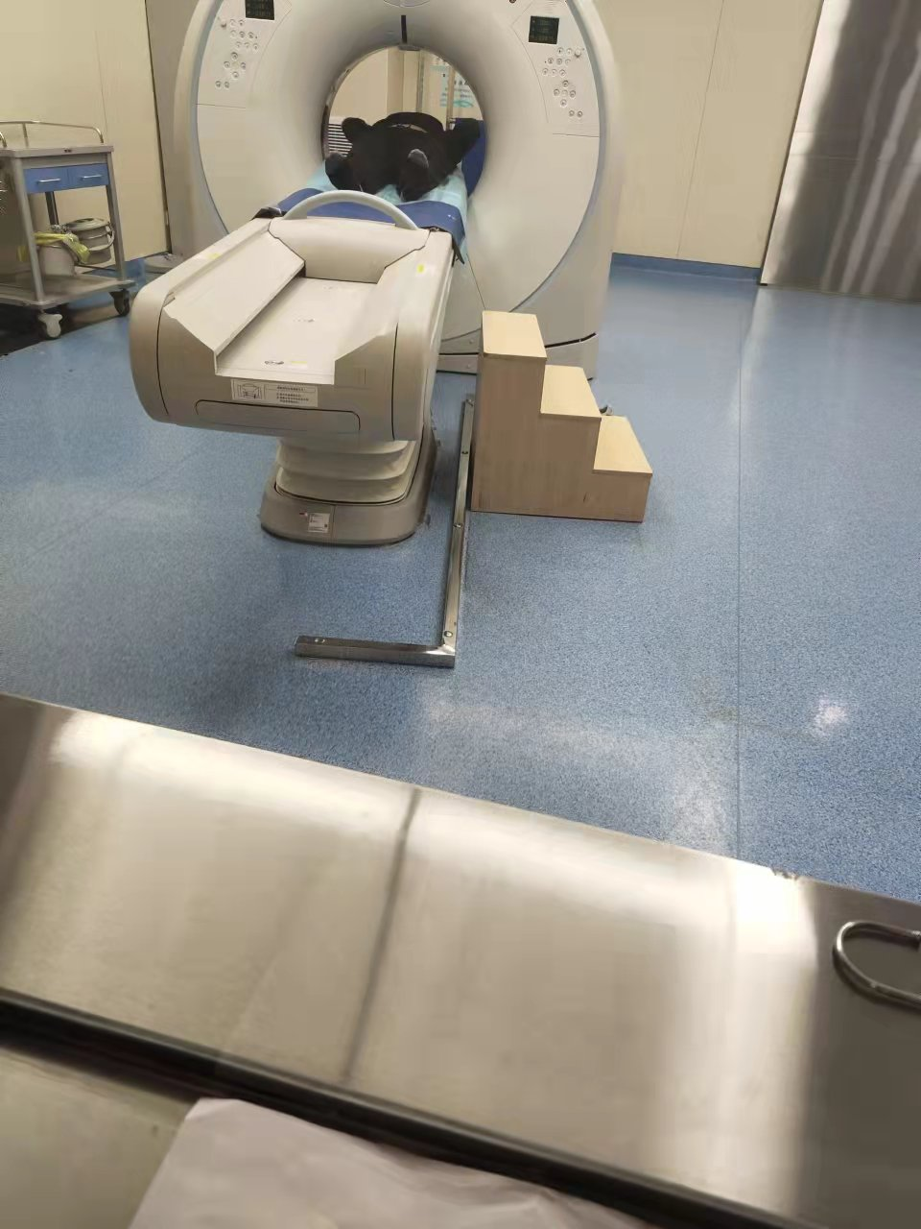
13 | 不锈钢医废、织物暂存箱 | 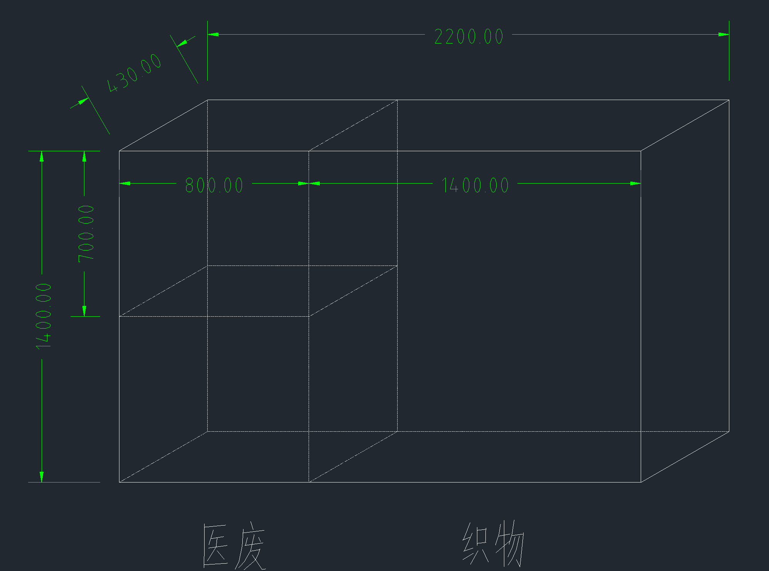 | 2200*650*1400 | 1、材质采用SUS-304不锈钢，厚度1.2mm(镍含量大于8%，铬含量大于18%)板制作，金属表面耐腐蚀性，乙酸盐雾连续喷雾150小时，镀层本身耐耐腐蚀等级为二9级，镀层对基体保护等级为三9 级。产品符合GMP标准，经满焊、打磨、抛光多道工序加工成型，有良好的耐蚀性、耐热性、耐酸碱、无死角，易清洁）。 2、对开门，不做柜脚，方面垃圾箱推入 3、医废收纳区域门配特种通配锁 4、现场查看确定开门方式 | 1 | 台 | 4500 | 4500
14 | 不锈钢双门五层柜推车 | 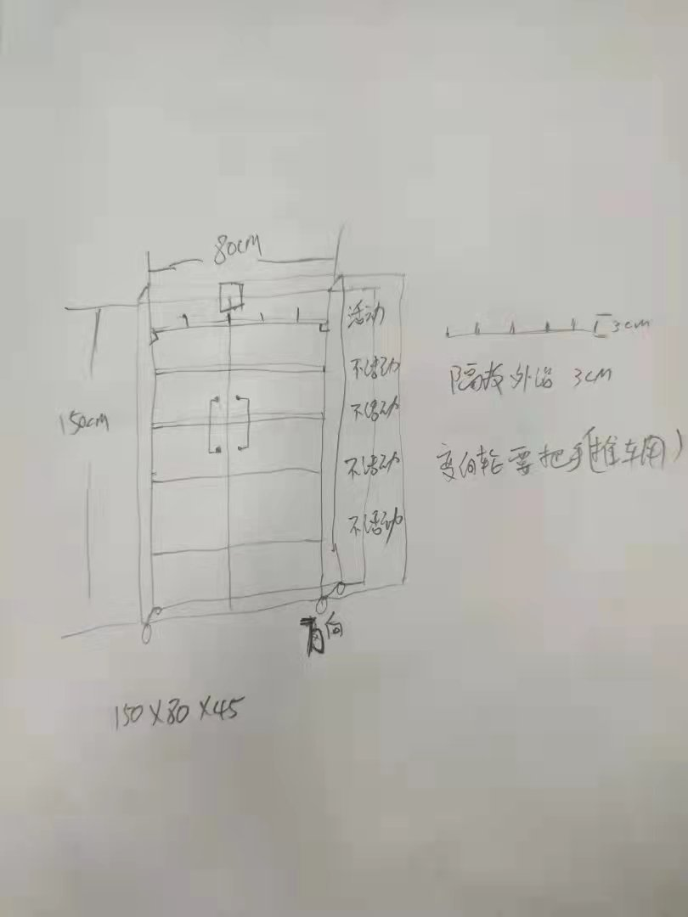 | 800*450*1500mm | 1、SUS-304不锈钢，1.0厚度，0.8厚层板（镍＞8%，铬＞18%），金属表面耐腐蚀，乙酸盐雾连续喷雾150小时，镀层本身耐腐蚀等级≥9级，镀层对基本保护等级≥9级。产品符合GMP标准，经满焊、打磨、抛光多道工序加工成型，有良好的耐蚀性、耐热性、耐酸碱、无死角、易清洁、有效降低较差感染风险； 2、产品经成型模具加工成型，抽拉平滑、轻便，不易变形、不易损坏；能防鼠、防蛀、防潮、防渗漏； 3、采用静音医疗轮带刹车。 | 1 | 台 | 4000 | 4000
15 | 氧气钢瓶架 | 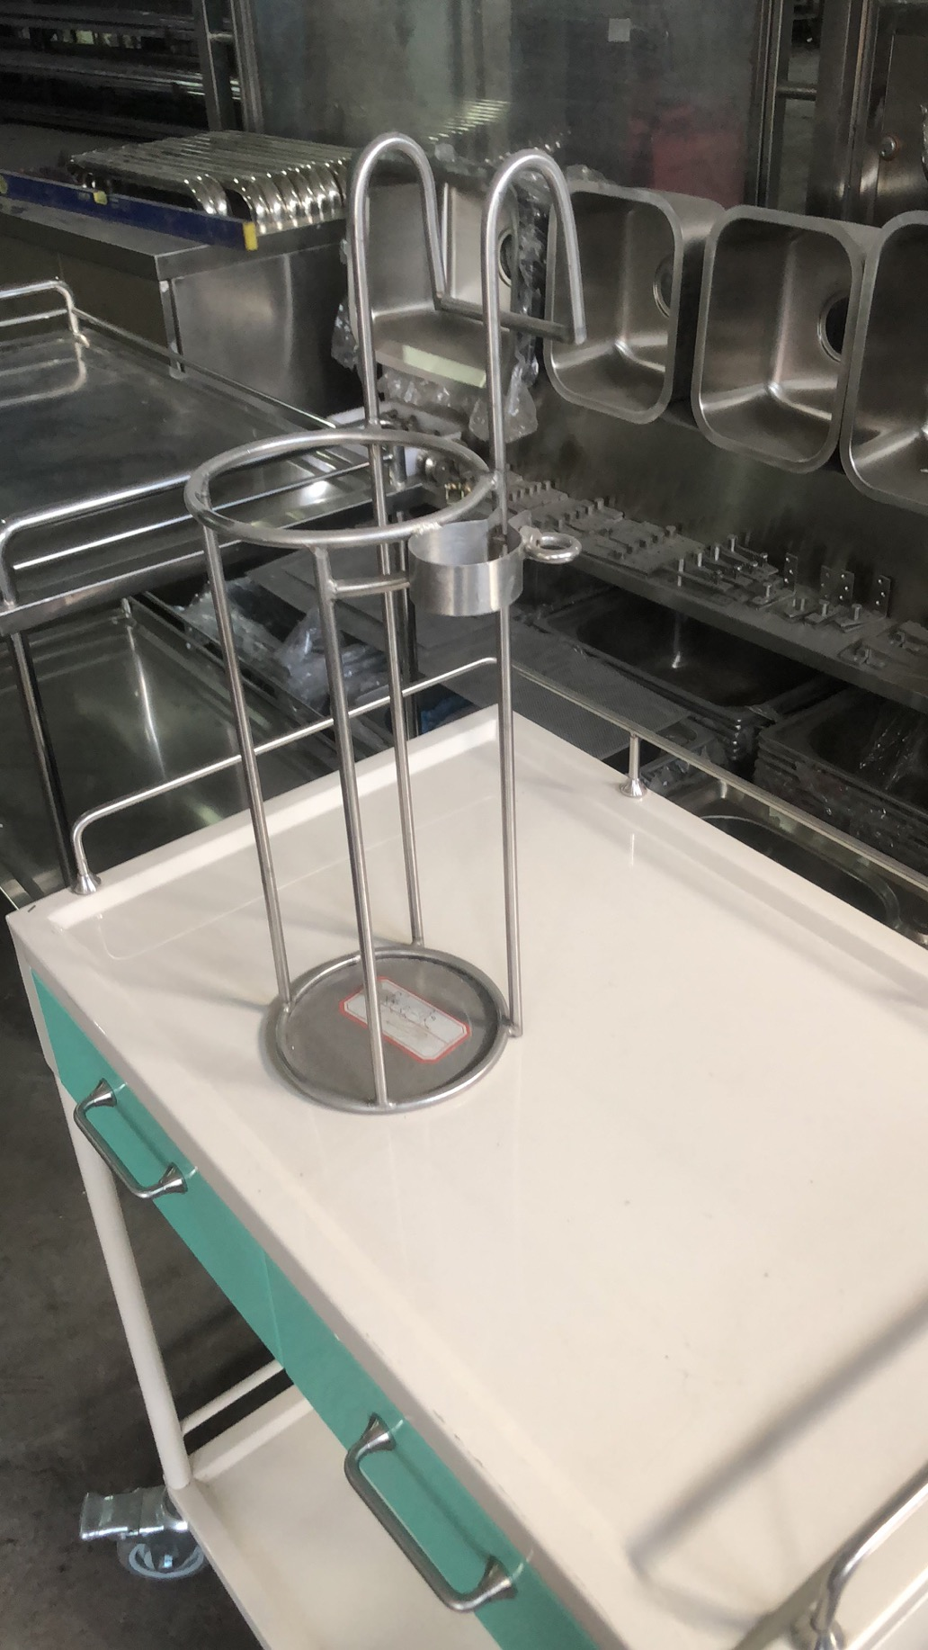 | 800*450*1500mm | 1、4L氧气筒不锈钢外套及扣件，挂件， SUS-304不锈钢中8实心圆钢(镍含量大于8%，铬含量大于18%)板制作,金属表面耐腐蚀性，乙酸盐雾连续喷雾150小时，镀层本身耐耐腐蚀等级为≥9级，镀层对基体保护等级为≥9 级。产品符合 GMP 标准，经满焊、打磨、抛光多道工序加工成型，有良好的耐蚀性、耐热性、耐酸碱、无死角，易清洁，有效降低交叉感染风险: 2、产品经成型模具加工成型，抽拉平滑和轻便，不变形、不易损坏:能防鼠、防蛀防潮、防渗漏; 3.尺寸中150*500 | 5 | 台 | 400 | 2000 | 手术室、体检中心、L103、康复门诊、K204 2个
16 | 不锈钢鞋架 | 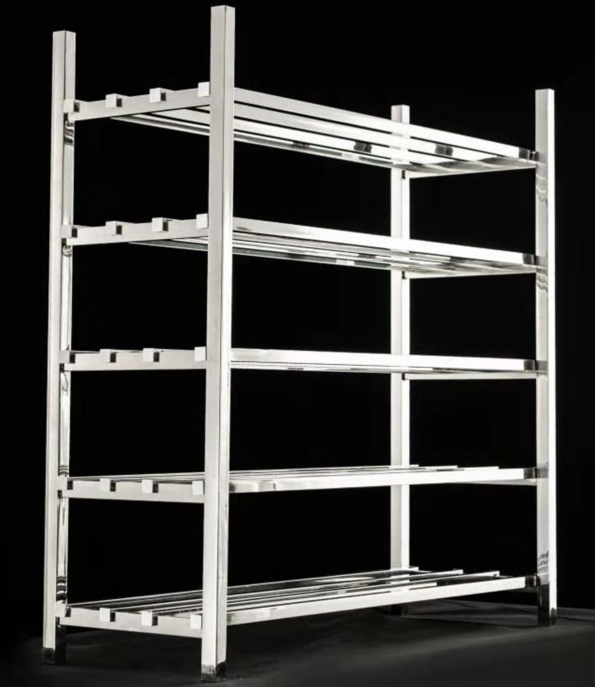 | 1100*230*650mm | 1、材质采用SUS-304不锈钢(镍含量大于8%，铬含量大于18%)板制作，金属表面耐腐蚀性，乙酸盐雾连续喷雾150小时，镀层本身耐耐腐蚀等级为二9级，镀层对基体保护等级为三9 级。产品符合GMP标准，经满焊、打磨、抛光多道工序加工成型，有良好的耐蚀性、耐热性、耐酸碱、无死角，易清洁） 2、每层高度不低于150mm | 1 | 台 | 1000 | 1000
17 | 不锈钢洗手槽 | 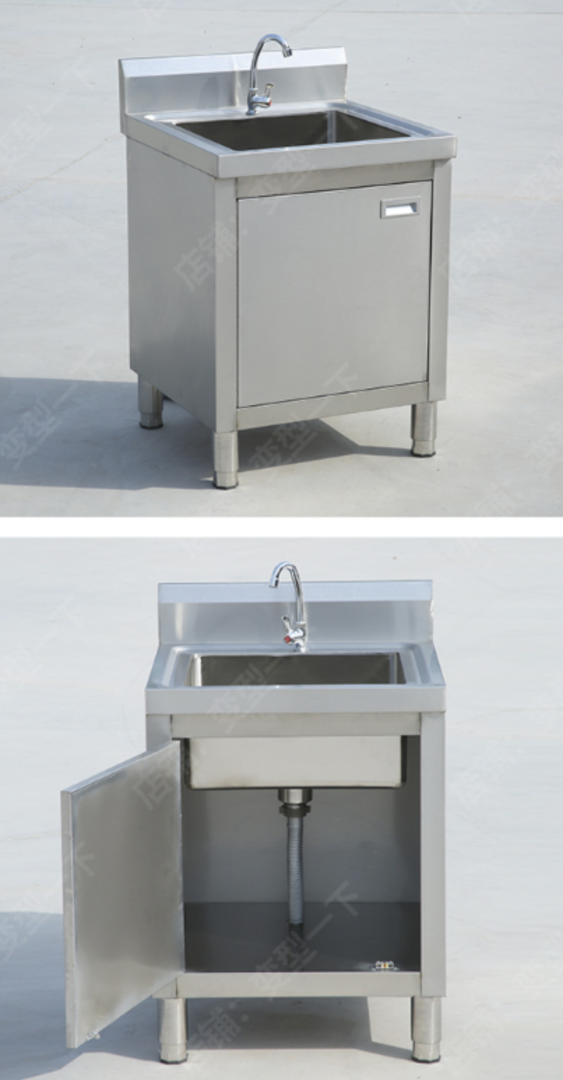 | 650*450*700 | 1、材质采用SUS-304不锈钢，厚度1.2mm(镍含量大于8%，铬含量大于18%)板制作，金属表面耐腐蚀性，乙酸盐雾连续喷雾150小时，镀层本身耐耐腐蚀等级为二9级，镀层对基体保护等级为三9 级。产品符合GMP标准，经满焊、打磨、抛光多道工序加工成型，有良好的耐蚀性、耐热性、耐酸碱、无死角，易清洁）。 | 1 | 台 | 1300 | 1300
18 | 不锈钢洗手槽 |  | 800*400*700 | 1、材质采用SUS-304不锈钢，厚度1.2mm(镍含量大于8%，铬含量大于18%)板制作，金属表面耐腐蚀性，乙酸盐雾连续喷雾150小时，镀层本身耐耐腐蚀等级为二9级，镀层对基体保护等级为三9 级。产品符合GMP标准，经满焊、打磨、抛光多道工序加工成型，有良好的耐蚀性、耐热性、耐酸碱、无死角，易清洁）。 | 1 | 台 | 1200 | 1200
19 | 三腔二囊管牵引架 |  |  | 1、材质采用SUS-304不锈钢(镍含量大于8%，铬含量大于18%)板制作，金属表面耐腐蚀性，乙酸盐雾连续喷雾150小时，镀层本身耐耐腐蚀等级为二9级，镀层对基体保护等级为三9 级。产品符合GMP标准，经满焊、打磨、抛光多道工序加工成型，有良好的耐蚀性、耐热性、耐酸碱、无死角，易清洁）。 | 1 | 台 | 1000 | 1000 | 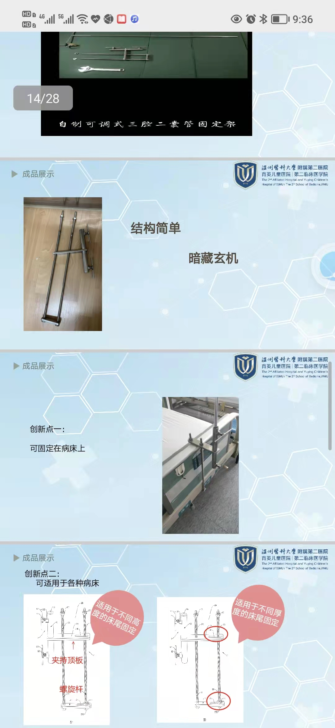
20 | 不锈钢开水器控制架 | 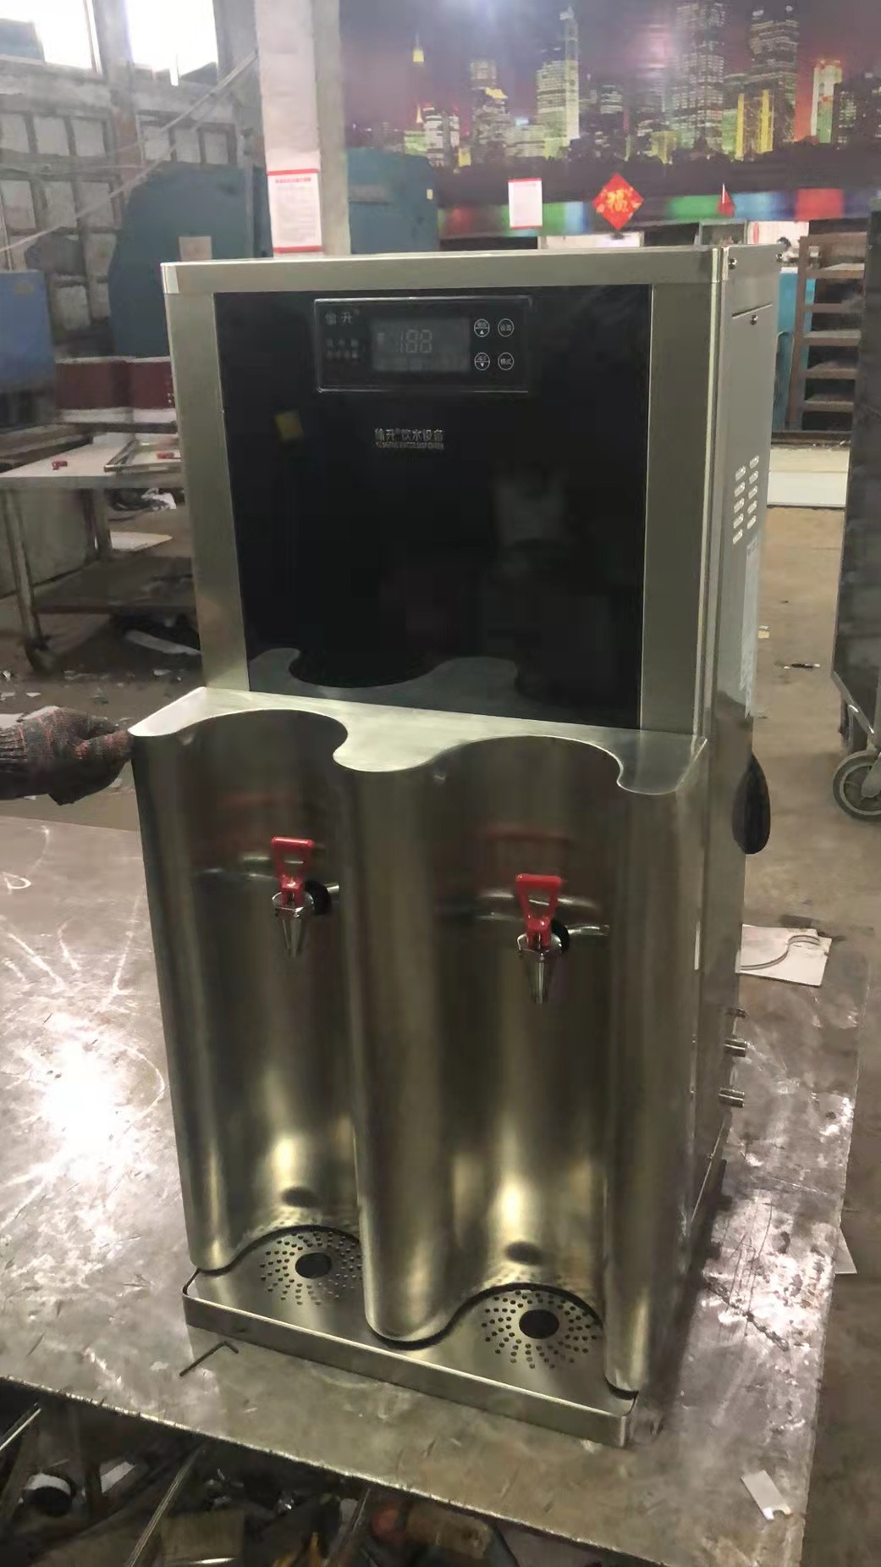 | 500*600(双半圆整体封板制作) | 1、材质要求SUS-304不锈钢①1.0板，双半圆模板1.5厚(镍含量大于8%，铬含量大于18%)板制作，金属表面耐腐蚀性，乙酸盐雾连续喷雾150小时，镀层本身耐耐腐蚀等级为二9级，镀层对基体保护等级为三9 级。产品符合GMP标准，经满焊、打磨、抛光多道工序加工成型，有良好的耐蚀性、耐热性、耐酸碱、无死角，易清洁）。 2、要求进行双半圆整体封板制作，水龙头处单独开孔进行安装。 | 62 | 个 | 800 | 49600
21 | 不锈钢扇形手术器械台 | 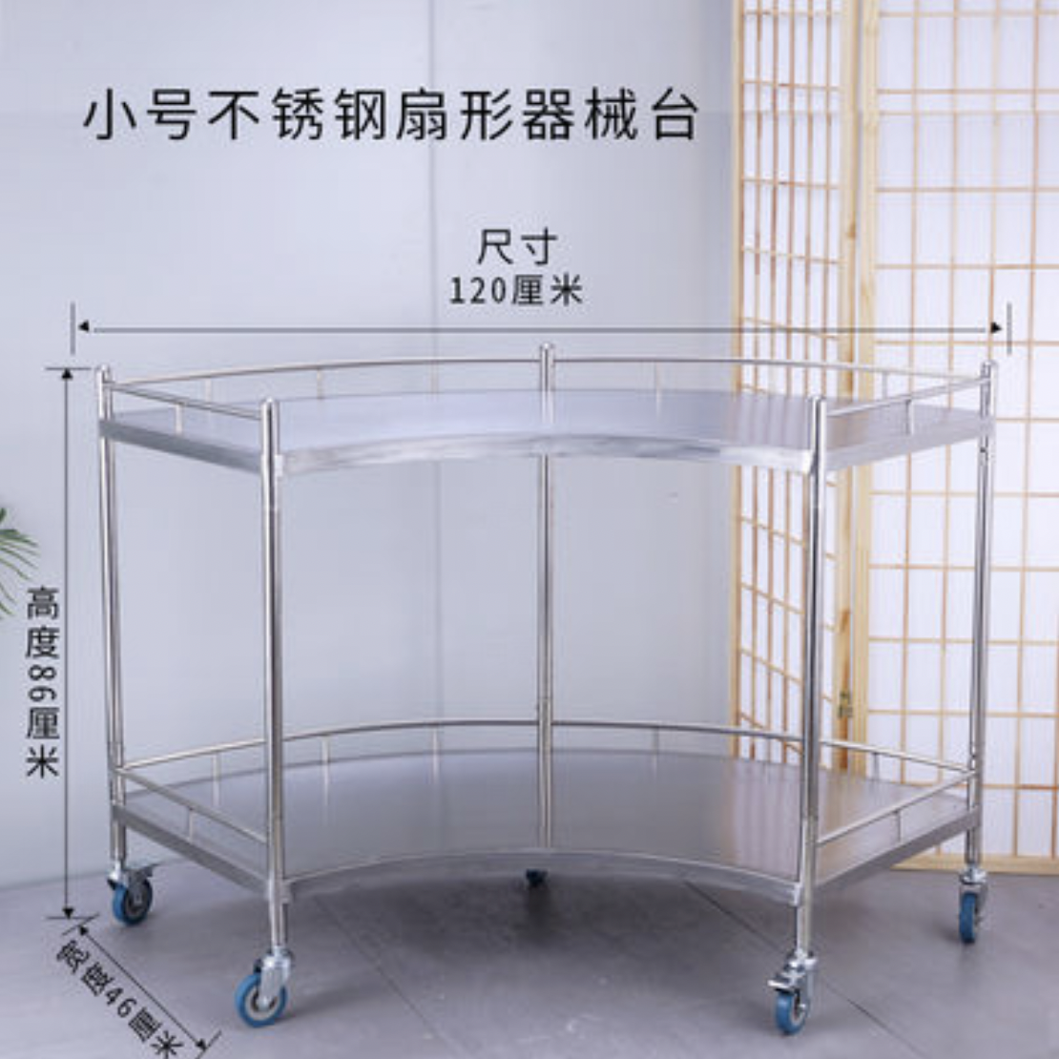 | 1200*460*860mm | 1、整车材质采用SUS-304不锈钢(镍含量大于8%，铬含量大于18%)板制作，金属表面耐腐蚀性，乙酸盐雾连续喷雾150小时，镀层本身耐耐腐蚀等级为二9级，镀层对基体保护等级为三9 级。产品符合GMP标准，经满焊、打磨、抛光多道工序加工成型，有良好的耐蚀性、耐热性、耐酸碱、无死角，易清洁）。 2、两层台面都有护栏，防止物体滑落。 3、底部安装3寸耐磨耐腐蚀静音轮5个 ，带刹车，稳定性好。 | 3 | 台 | 1500 | 4500
总限价 |  |  |  |  |  |  |  | 117900

